关系图
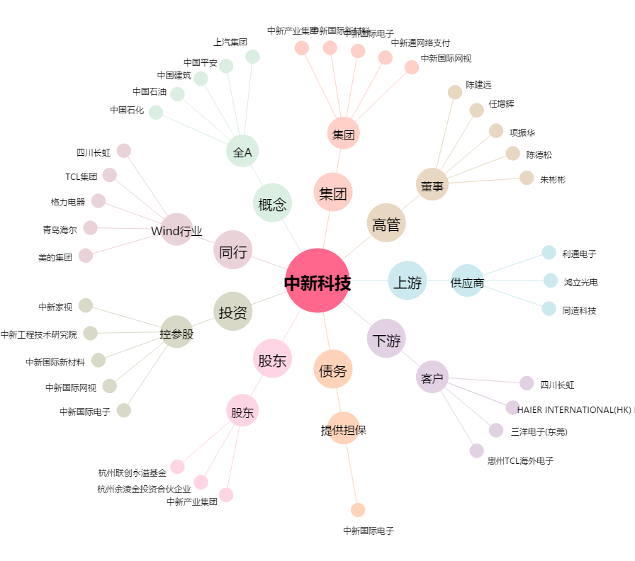
中新科技[603996.SH] - 关系概览图

